报价表
中山大学附属肿瘤医院资产采购项目报价表
项目名称：中山大学附属肿瘤医院取材台采购项目
报价公司： |  |  |  |  |  |  |  | 报价日期：
联系人、电话、邮箱： |  |  |  |  |  |  |  | 质保时长：
盖章： |  |  |  |  |  |  |  | 工期：
注：请在下列产品的“单价”栏填入报价，并填写品牌、生产厂家，其余空格不可改动，报价金额会自动生成。该报价需含设计费、运输费、包装费、安装费、售后服务费、税费等。
序号 | 货物名称 | 规格 | 单位 | 数量 | 单价 | 合计 | 材质及设计要求 | 计算方式 | 参考图片 | 品牌、生产厂家
1 | 取材台 | 2190*660*2350mm | 套 | 1 | 0.00 | 0.00 | 1.敞开式，国标1.2mm 304#不锈钢结构，带两套水槽和伸缩水龙头与台面焊接成一体型； 2.上柜敞开式设计，上柜两侧带10mm钢化透明白玻；满柜式下柜，对开门双层门板，带缓冲门铰； 3.配套粉碎机，LED日光灯、紫外线消毒灯、防水插座，两套水盆和伸缩水龙头，福马轮；磁性吸附条；下有过滤网下水漏斗； 4.配套高效福尔马林和气味吸附装置，电子调风阀、通风控制器、静音风机，以及通风管道和控制系统。 | 按张计算 | 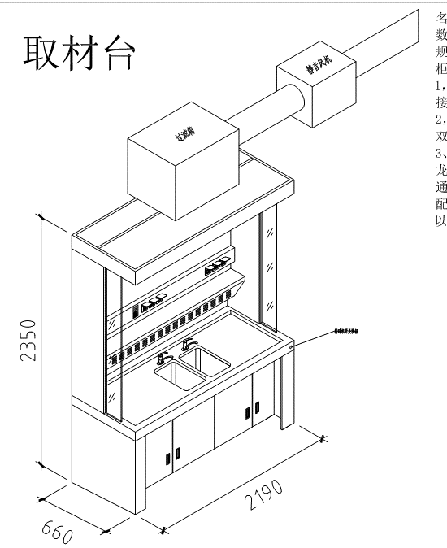 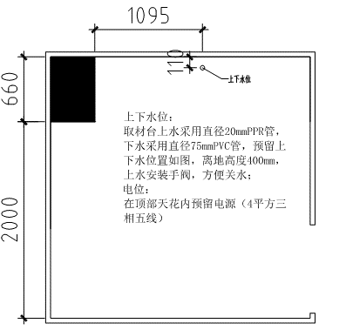
 |  | 合计 |  |  |  | 0.00

